Task_2
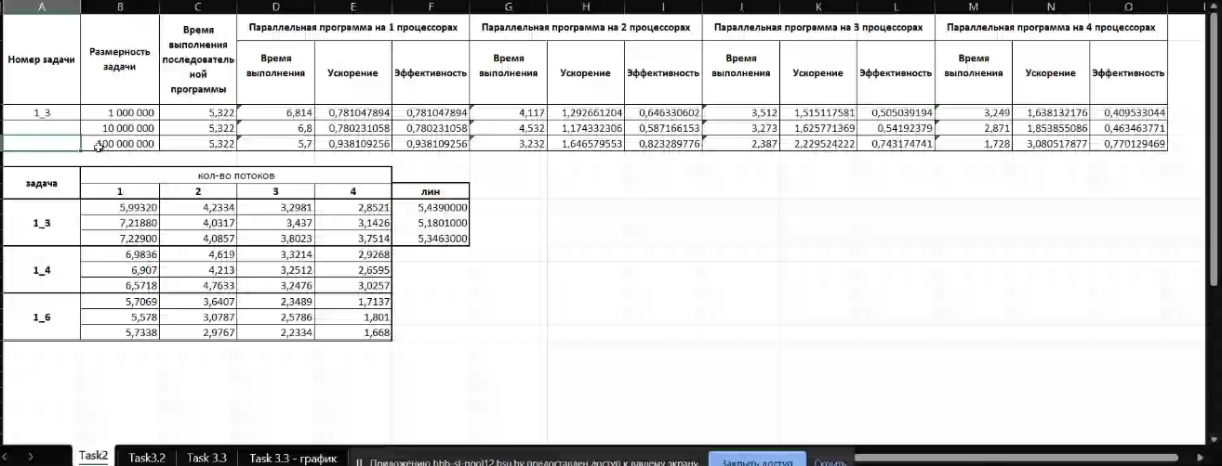
Номер задачи | Размерность задачи | Время выполнения последовательной программы | Параллельная программа на 1 процессорах |  |  | Параллельная программа на 2 процессорах |  |  | Параллельная программа на 3 процессорах |  |  | Параллельная программа на 4 процессорах
 |  |  | Время выполнения | Ускорение | Эффективность | Время выполнения | Ускорение | Эффективность | Время выполнения | Ускорение | Эффективность | Время выполнения | Ускорение | Эффективность
1_3 | 1,000,000 |  | 0.0214337 | #VALUE! | #VALUE! |  | #DIV/0! | 0
 | 10,000,000 |  |  | #DIV/0! | #DIV/0! |  | #DIV/0! | 0
 | 10,000,000 |  |  | #DIV/0! | #DIV/0! |  | #DIV/0! | 0
1_4 | 1,000,000 |  |  | #DIV/0! | #DIV/0! |  | #DIV/0! | 0
 | 10,000,000 |  |  | #DIV/0! | #DIV/0! |  | #DIV/0! | 0
 | 10,000,000 |  |  | #DIV/0! | #DIV/0! |  | #DIV/0! | 0
1_6 | 1,000,000 |  |  | #DIV/0! | #DIV/0! |  | #DIV/0! | 0
 | 10,000,000 |  |  | #DIV/0! | #DIV/0! |  | #DIV/0! | 0
 | 10,000,000 |  |  | #DIV/0! | #DIV/0! |  | #DIV/0! | 0

Задача | Количество потоков
 | 1 | 2 | 3 | 4
1_3

1_4

1_6

